솔트케어자염치약120g
전통솔트케어자염치약Set 상품기술서

제 품 명 |  |  | 제품구성
전통솔트케어자염치약Set |  |  | 120gx3ea세트
제조원/연구개발및판매원 |  |  |  | 원산지 | 주판매처
우리생활건강 / LS생활건강(아이메가) |  |  |  | 대한민국
제품사진 | 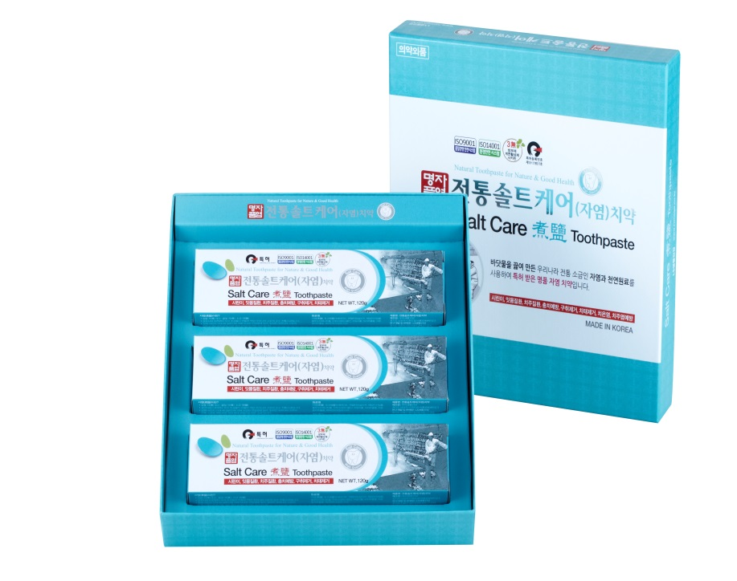

제품특징 | * 자염은 천일염보다 수용성칼슘이14배, 항산화작용을 하는 유리아미노산이 약5배나 더 들어있으며, 우리 몸에 유익한 미네랄성분도 다량 함유되어 있는 최고의 명품 소금으로 치아형성과 잇몸 뼈, 잇몸보호에 도움을 주며 특히, 잇몸 질환 완화에 탁월한 효과가 있습니다.바닷물을 끓여 만든 대한민국 전통소금인 자염과 천연원료를 사용하여 만든 특허 받은 명품자염 치약입니다
제품의 효능효과 | 시린이 증상의예방 및 완화, 잇몸질환의예방 ,치은염예방, 치주질환예방, 충치예방, 구취를제거한다. 치태제거(안티프라그), 치주염(치조농루)의예방, 이를 희게유지하고 튼튼하게한다. 구강내를 청결히유지한다. 구강내를 상쾌하게한다. 심미효과를 높인다.

제품 성분및 및 규격 | 원 료 명 | 자염(煮鹽),토코페롤아세테이트,덴탈타입실리카,제일인산칼륨,플루오르화나트륨,
 |  | 우루소데옥시콜산,자일리톨,녹차추출물,자몽종자추출물,페퍼민트오일외 다수.
 | 중 량/구성 | 50g/ 1ea단품, 50g/4ea세트 // 100g/1ea단품, 100g/3ea세트
 | 사 이 즈 | 170x150x30 / 170x150x30 // 50x190x35 / 230x257x42mm
자염 소개
자염(煮鹽)이란? | 끓일 자(煮), 소금 염(鹽) 이라는 글자에서 보듯이, 자염이란 염도를 높인 바닷물을 끓여 만든 소금입니다. 자염은 삼국시대 이전부터 우리 조상들이 만들어 먹던 소금이었으나, 일제 강점기 때 일본에 의해, 단순한 제조공정으로 한 번에 대량생산이 가능한 천일염이 보급된 이후, 독특하고 까다로운 제조공정으로 대량생산이 어려워, 천일염에 밀려 점점 잊혀져가던 대한민국 고유의 순수 전통소금입니다.
자염(煮鹽)의 특징 | * 자염은 햇볕에 말린 갯벌 흙으로 바닷물을 깨끗하게 걸러 염도를 높인 다음, 가마솥에 넣고 10시간동안 은근한 불로 끓여 만들기 때문에 입자가 고우며 염도가 낮은 순한 소금입니다. * 자염은 독특한 제조공정으로 불순물(거품)및 유해물질(중금속)을 제거하기 때문에, 천일염보다 깨끗하고 안전하며, 떫은맛과 쓴맛이 전혀 없는 자염은 우리 선조들의 지혜가 담긴 소금입니다. * 자염은 천일염보다 수용성칼슘이14배, 항산화작용을 하는 유리아미노산이 약5배나 더 들어있으며, 우리 몸에 유익한 미네랄성분도 다량 함유되어 있는 최고의 명품 소금으로 치아형성과 잇몸 뼈, 잇몸보호에 도움을 주며 특히, 잇몸 질환완화에 탁월한 효과가 있습니다. *자염(煮鹽)은 국제기구도 인정한 대한민국의 순수전통소금으로 맛의 방주에 등재! 맛의 방주란, 유엔이 교류하는 세계적 운동으로 비영리 국제기구인 슬로푸드 국제본부가 진행하고 있는 전통 음식과 문화 보전 프로젝트로 150개국 회원10만명이 활동하고 있습니다. 전통솔트케어자염치약에 첨가한 태안자염이 2013년9월에 “맛의 방주”에 등재되었습니다.

